B - Infraestructura
 |  |  | GESTIÓN DOCUMENTAL |  |  |  |  |  |  |  |  |  |  |  |  |  |  |  |  | POLICÍA NACIONAL
Código:1GD-FR-0020
Fecha: 09/07/2025 |  |  | DIAGNÓSTICO INTEGRAL PARA LOS ARCHIVOS DE LA POLICÍA NACIONAL
Versión: 1
CONTINUIDAD DIAGNÓSTICO INTEGRAL PARA LOS ARCHIVOS DE LA POLICÍA NACIONAL

B. INFRAESTRUCTURA
ASPECTOS A TENER EN CUENTA
Los edificios y locaciones destinados como sedes de archivos, deberán cumplir con las condiciones de edificación, almacenamiento, medio ambiental, de seguridad y de mantenimiento que garanticen la adecuada conservación de los acervos documentales (Acuerdo 049 del 05/05/2000 "Por el cual se desarrolla el artículo 61 del capítulo 7º de conservación documentos el reglamento general de archivos sobre "condiciones de edificios y locales destinados a archivos").

B1. DATOS GENERALES Y UBICACIÓN DEL DEPÓSITO DE ARCHIVO
Fecha de Construcción |  |  |  |  |  | Acto Administrativo de construcción |  |  |  | Condición Legal del Bien Inmueble |  | Ubicación Geográfica |  |  |  |  |  |  |  |  | Ubicación específica
Día |  | Mes |  | Año |  |  |  |  |  |  |  | Zona |  |  | Punto cardinal |  |  | Unidad Administrativa
Se desconoce |  | Se desconoce |  | Se desconoce |  | Se desconoce |  |  |  | Propio (Institución) |  | Urbana |  |  | Suroriente |  |  | Barrio |  |  | En la sede principal de la unidad (Interna)
Se desconoce |  | Se desconoce |  | Se desconoce |  | Se desconoce |  |  |  | Comodato |  | Urbana |  |  | Norte |  |  | Barrio |  |  | Independiente de la sede principal de la unidad (Externa)
B.2 ESTADO DE LA EDIFICACIÓN
Estado de la Construcción |  |  |  |  |  | Niveles de la Edificación |  | Nivel de Ubicación del Archivo |  | Servicios Básicos |  |  | Inmediaciones / áreas colindantes |  |  |  | Situaciones de Riesgo Detectadas
Construida |  |  |  |  |  | Cinco |  | Sótano |  | Luz, Agua, Alcantarillado, Internet |  |  | Armerillos, Almacén de Intendencia |  |  |  | Humedad subterránea
Construida |  |  |  |  |  | Dos |  | Uno |  | Luz, Agua, Alcantarillado |  |  | Armerillos, Almacén de Intendencia |  |  |  | Humedad subterránea
B.3 CONDICIONES TÉCNICAS MÍNIMAS EXIGIDAS
Área Administrativa |  |  |  | Zona de Consulta |  |  |  | Depósitos Documentales |  |  | Laboratorio de Microfilmación |  |  |  | Laboratorio de Digitalización |  |  |  | Zona Cuarentena (Biodeterioro)
Interno y Externo | Área en m² |  |  | Externo | Área en m² |  |  | Interno | Área en m² |  | No Aplica | Área en m² |  |  | No Aplica | Área en m² |  |  | No Aplica | Área en m²
 | 60 |  |  |  | 4 |  |  |  | 44
 | 0 |  |  | Interno | 4 |  |  | Interno | 54 |  | No Aplica |  |  |  | No Aplica |  |  |  | No Aplica
Las diferentes áreas se encuentran aisladas |  |  |  |  |  |  | Si | Número de Depósitos Documentales |  |  |  |  |  | 2 | Total de m² asignados |  |  |  |  |  |  |  | 98
ESTANTERÍA / ARCHIVADORES, SEÑALÉTICA Y SISTEMA DE ILUMINACIÓN
Estantería |  | Clase y Altura |  |  |  |  |  | Sistema de Iluminación |  | Existencia de Luz |  |  |  |  | Señalética, rutas de evacuación, plan de contingencia frente a desastres |  | El Archivo de la Unidad cuenta con sistema de señalización
 |  | Fija de un nivel con 2,20 metros de altura |  |  |  |  |  |  |  | Artificial |  |  |  |  |  |  | Orientadoras, Informativas |  |  |  |  |  |  | Aire Acondicionado
 |  | Longitud |  |  |  |  |  |  |  | Sistema Utilizado |  |  |  |  |  |  | Se cuenta con plan de emergencia y contingencia |  |  |  |  |  |  | Deshumificador
 |  | Estantería de menos de 100 metros de longitud |  |  |  |  |  |  |  | Fluorescente |  |  |  |  |  |  | Si |  |  |  |  |  |  | Extractor
 |  | Capacidad de soportar peso |  |  |  |  |  |  |  | Intensidad e impacto |  |  |  |  |  |  | Rutas de evacuación y salidas de emergencia |  |  |  |  |  |  | Extractor Eléctrico
 |  | Cada bandeja soporta un peso de 100 kg / mt lineal |  |  |  |  |  |  |  | Radiación visible lumínica mayor a 100 lux. |  |  |  |  |  |  | El Archivo cuenta con una salida debidamente señalizada |  |  |  |  |  |  | Humificador
SISTEMA DE VENTILACIÓN Y CONDICIONES AMBIENTALES |  |  |  |  |  |  |  |  |  |  |  |  |  |  |  |  |  |  |  |  |  |  |  | Luxómetro
Ventilación |  | Clase de Ventilación |  |  |  |  |  | Los depósitos cuentan con sistemas de regulación ambiental |  | Condiciones Ambientales |  |  |  |  | Mantenimiento y Limpieza |  | Área Administrativa |  |  |  |  |  |  | Termohigrómetro
 |  | Natural y artificial |  |  |  |  |  |  |  | Control, regulación y verificaión de Humedad Relativa, Temperatura, iluminación, polvo |  |  |  |  |  |  | Semanal |  |  |  |  |  |  | Ventiladores
 |  | Sistema de Ventilación Artificial |  |  |  |  |  |  |  | De no aplicarse ningún sistema, escoja el motivo |  |  |  |  |  |  | Área de Consulta y Depósitos |  |  |  |  |  |  | Todos los anteriores
 |  | Extractores e Inyectores de Aire |  |  |  |  |  |  |  |  |  |  |  |  |  |  | Mensual |  |  |  |  |  |  | Aire Acondicionado - Deshumificador
 |  | Sistema de Ventilación Naturales |  |  |  |  |  |  |  | Nombre los equipos existentes en el depósito documental ( aire acondicionado, Deshumificador, Extractor, Extractor eléctrico, Humificador, Luxómetro, Termohigrómetro, Ventiladores |  |  |  |  |  |  | Laboratorios de Digitalización y Microfilmación |  |  |  |  |  |  | Aire Acondiconado - Humificador
 |  | Puertas |  |  |  |  |  |  |  | Deshumificador, luxometro, extractor electrico, termohigrometro |  |  |  |  |  |  | No Aplica |  |  |  |  |  |  | Aire Acondicioando - Luxómetro
B.4 SISTEMA DE SEGURIDAD |  |  |  |  |  |  |  |  |  |  |  |  |  |  |  |  |  |  |  |  |  |  |  | Aire Acondiconado - Termohoigrómetro
Circuito Cerrado de Televisión |  |  | Fecha último mantenimiento |  | Sistema Biométrico |  |  | Fecha último mantenimiento |  | Alarma contra robos |  | Fecha último mantenimiento |  | Sistema Contra Incendios (Detención y Extinción) |  |  | Fecha último mantenimiento |  | Seguridad Policial |  |  | Cantidad personal por turno |  | Aire Acondicionado - Ventiladores
Si |  |  | DD-MM-AAAA |  | No |  |  | DD-MM-AAAA |  | No |  | DD-MM-AAAA |  | No |  |  | DD-MM-AAAA |  | Si |  |  | 2 |  | Deshumificador - Extractor
B.5 ELEMENTOS Y EQUIPOS ASIGNADOS AL GRUPO DE GESTIÓN DOCUMENTAL Y DEPÓSITOS DOCUMENTALES |  |  |  |  |  |  |  |  |  |  |  |  |  |  |  |  |  |  |  |  |  |  |  | Deshumificador - Extractor eléctrico
Elementos |  |  |  |  | Cantidad | Fecha último mantenimiento o calibración |  |  | Elementos |  |  |  |  | Cantidad | Equipos |  |  |  |  | Cantidad | Fecha último mantenimiento o calibración |  |  | Deshumificador - Luxómetro
Cuenta con extintores CO2 |  |  |  |  | 2 | 1 | 12 | 2025 | Puestos de Trabajo |  |  |  |  | 8 | Termohigrómetros |  |  |  |  | 2 | 12 | 8 | 2025 | Deshumificador - Termohigrometro
Cuenta con extintores Multipropósito |  |  |  |  | 1 | 1 | 12 | 2025 | Teléfonos |  |  |  |  | 0 | Deshumidificadores / Humidificadores |  |  |  |  | 4 | 26 | 8 | 2025 | Deshumificador - ventiladores
Cuenta con extractores de aire |  |  |  |  | 1 | N-A | N-A | N-A | Unidades de Conservación (Cajas) |  |  |  |  | 800 | Equipos de Microfilmación |  |  |  |  | 0 | DD | MM | AAAA | Extractor - Humificador
Cuenta con sensores de movimiento: |  |  |  |  |  | DD | MM | AAAA | Unidades de Conservación (Carpetas) |  |  |  |  | 900 | Equipos de digitalización (Escáneres) |  |  |  |  | 2 | n-a | n-a | n-a | Extractor - Luxómetro
Otros |  |  |  |  |  | DD | MM | AAAA | Equipos de Cómputo |  |  |  |  | 7 | Impresoras- fotocopiadoras |  |  |  |  | 1 | n-a | n-a | n-a | Extractor Termohigrómetro
Cuáles? |  |  |  |  |  |  |  |  |  |  |  |  |  |  |  |  |  |  |  |  |  |  |  | Extractor Ventiladores
EVIDENCIA FOTOGRÁFICA |  |  |  |  |  |  |  |  |  |  |  |  |  |  |  |  |  |  |  |  |  |  |  | Extractor -eléctrico Humificador
ANEXAR REGISTRO FOTOGRÁFICO QUE DEN CUENTA DE LAS CONDICIONES TÉCNICAS MÍNIMAS QUE PRESENTA LA ESTRUCTURA DEL ARCHIVO, EQUIPAMIENTO Y MOBILIARIO, ESTANTERÍA, SEÑALÉTICA Y SEGURIDAD, LAS ÁREAS COLINDANTES Y EL ESTADO DE LA INFORMACIÓN ADMINISTRADA POR LA UNIDAD |  |  |  |  |  |  |  |  |  |  |  |  |  |  |  |  |  |  |  |  |  |  |  | Extractor eléctrico- Luxómetro
 | deposito 1 y 2
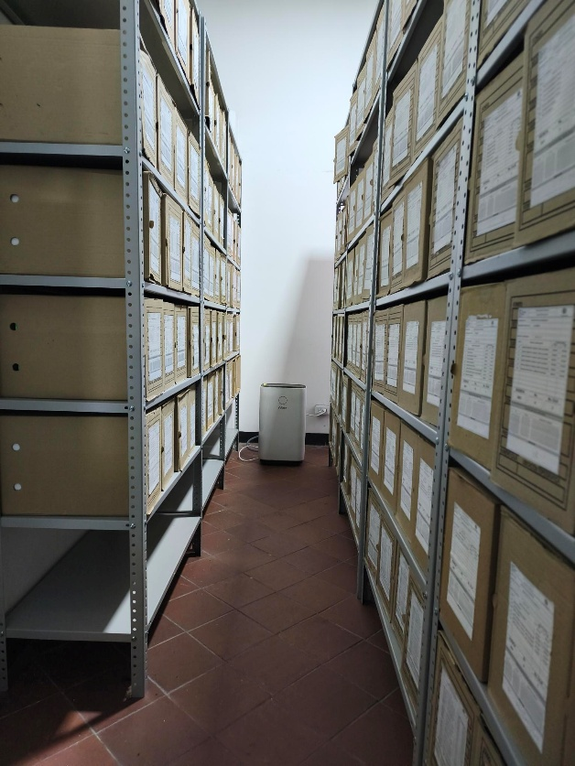 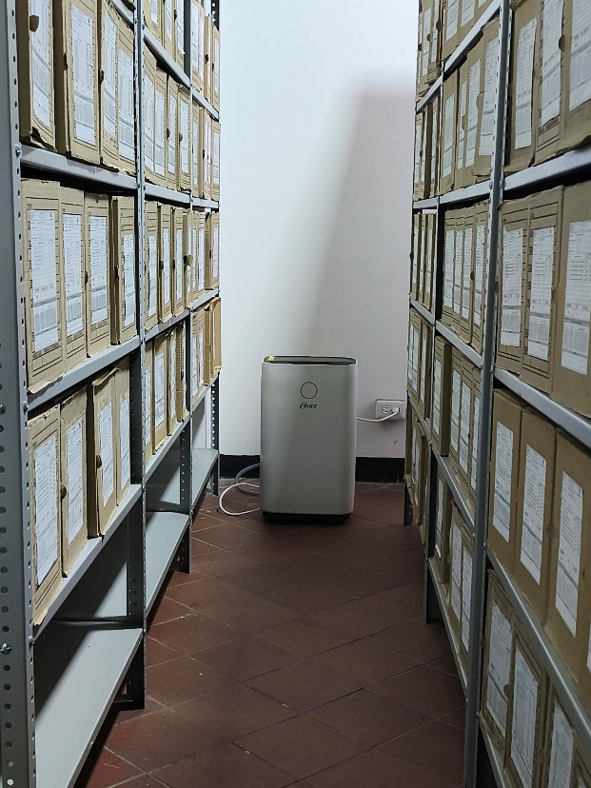 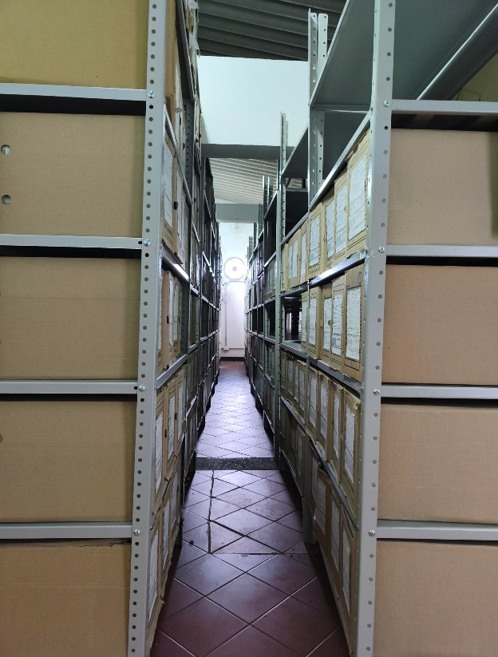 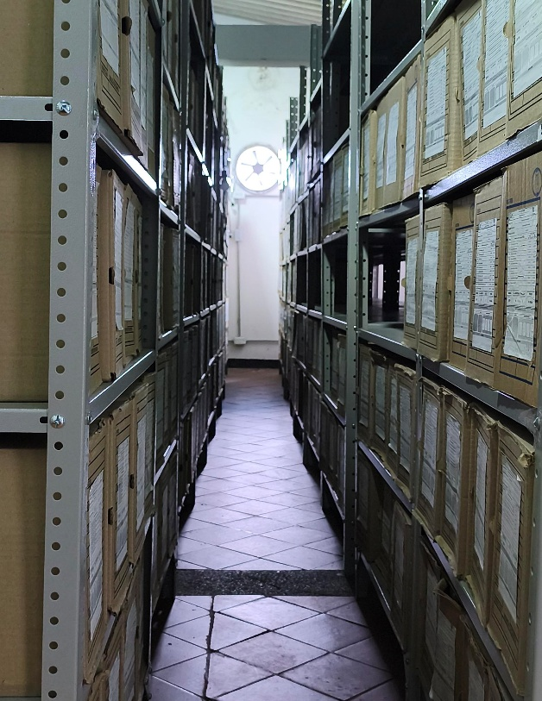 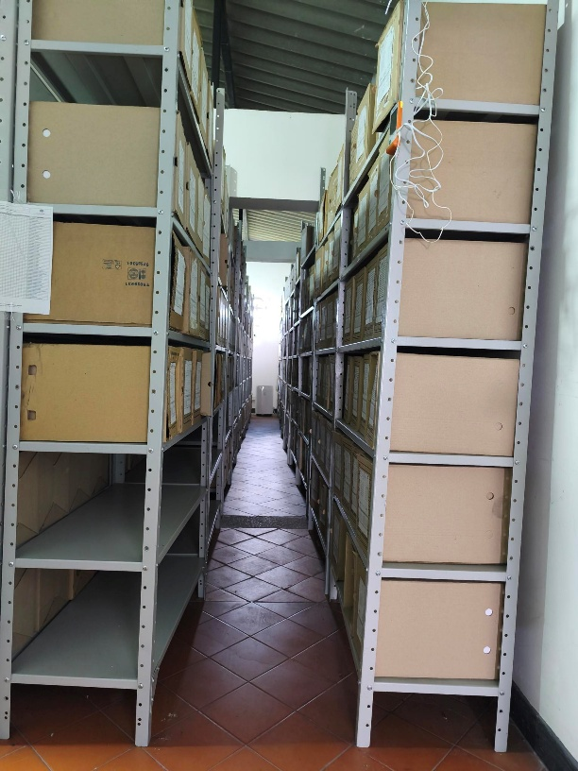 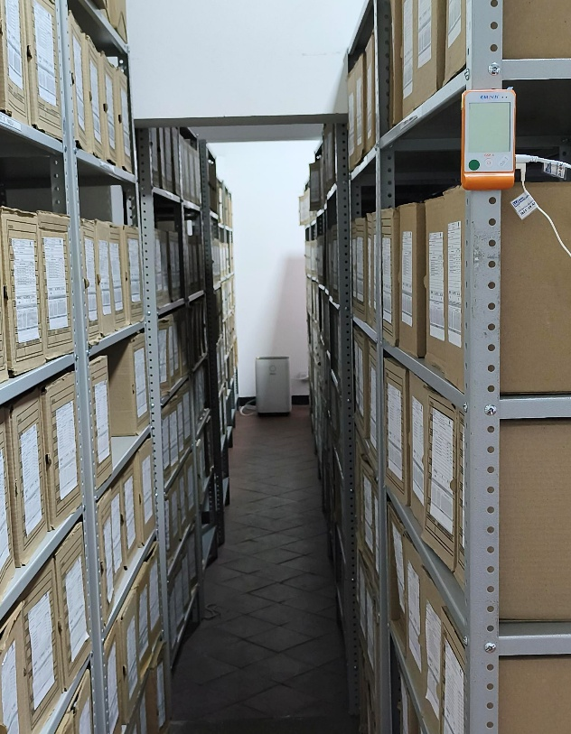 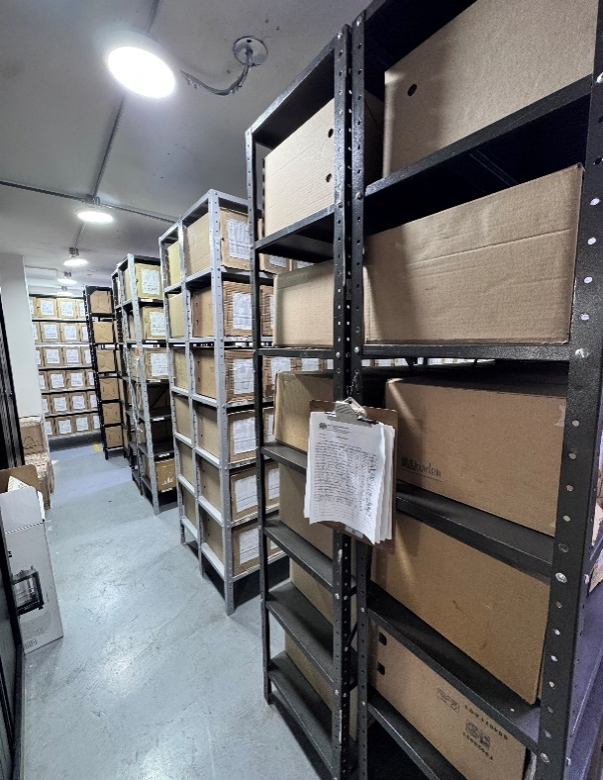 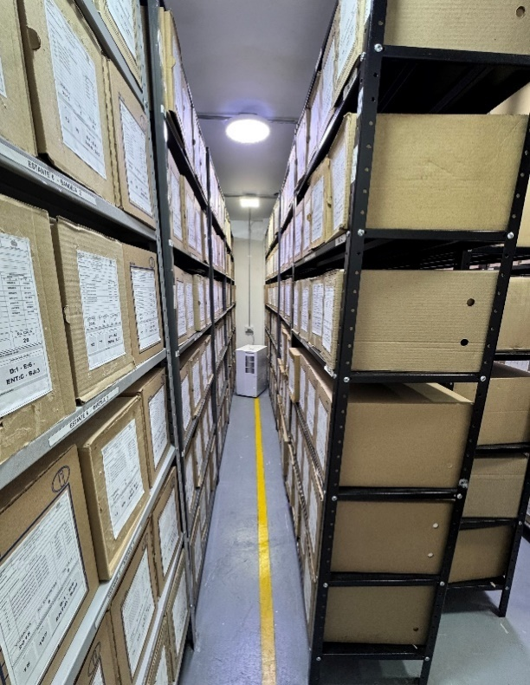 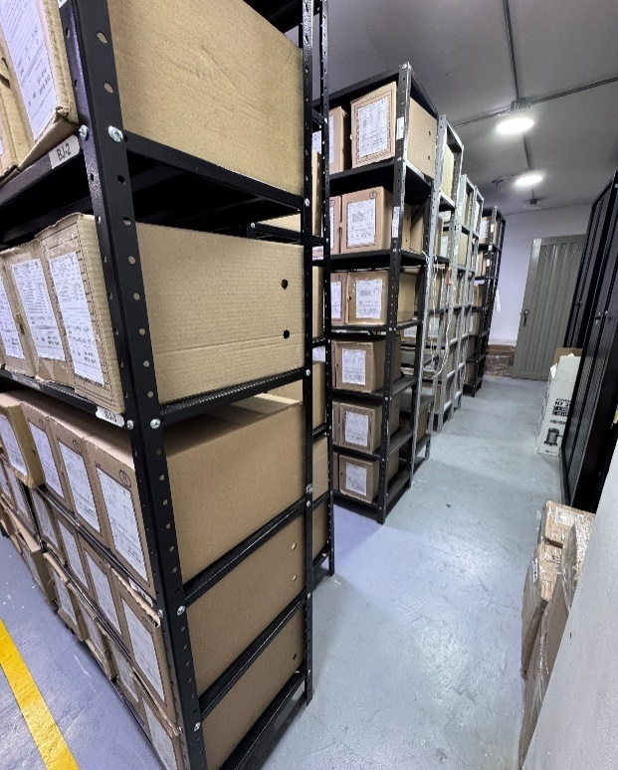 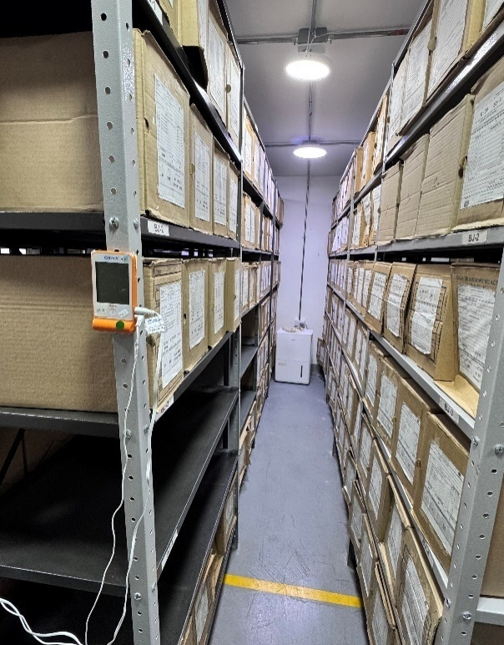 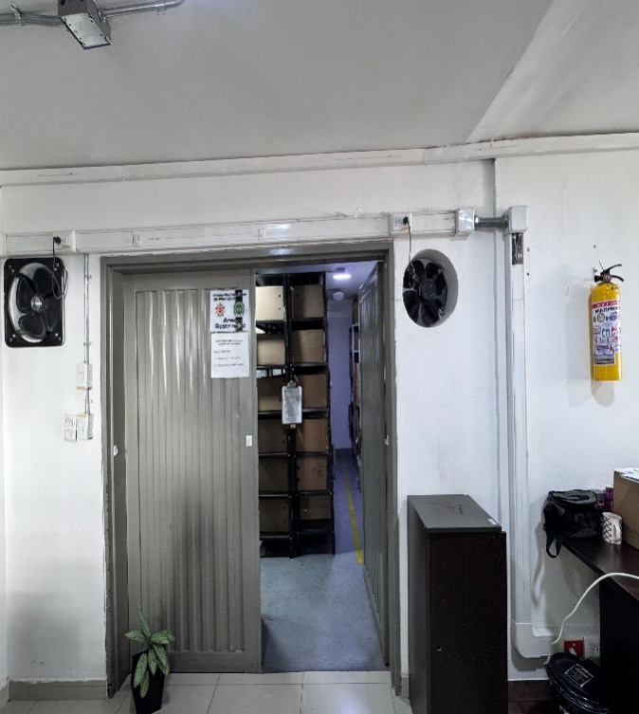 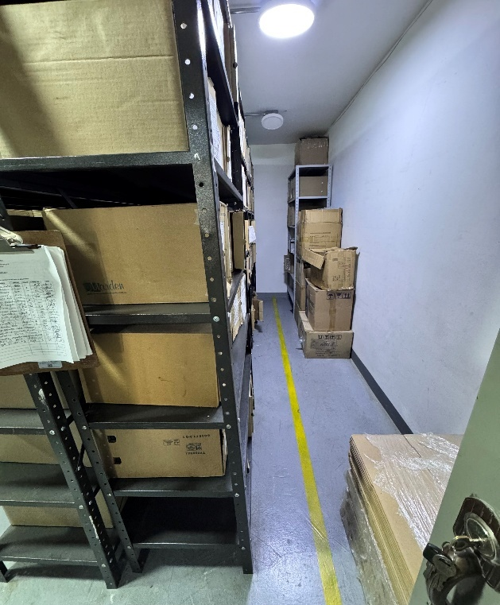 |  |  |  |  |  |  |  |  |  |  |  |  |  |  |  |  |  |  |  |  |  |  |  | Extractor eléctrico - Termohigrómetro
 |  |  |  |  |  |  |  |  |  |  |  |  |  |  |  |  |  |  |  |  |  |  |  | Extractor eléctrico - Ventiladores
 |  |  |  |  |  |  |  |  |  |  |  |  |  |  |  |  |  |  |  |  |  |  |  | Humificador - Luxómetro
 |  |  |  |  |  |  |  |  |  |  |  |  |  |  |  |  |  |  |  |  |  |  |  | Humificador - Termohigrómetro
 |  |  |  |  |  |  |  |  |  |  |  |  |  |  |  |  |  |  |  |  |  |  |  | Humificador - Ventiladores
 |  |  |  |  |  |  |  |  |  |  |  |  |  |  |  |  |  |  |  |  |  |  |  | Aire Acondicionado - Deshumificador - Humificador
 |  |  |  |  |  |  |  |  |  |  |  |  |  |  |  |  |  |  |  |  |  |  |  | Aire Acondiconado - Humificador -
 |  |  |  |  |  |  |  |  |  |  |  |  |  |  |  |  |  |  |  |  |  |  |  | Aire Acondicioando - Luxómetro
 |  |  |  |  |  |  |  |  |  |  |  |  |  |  |  |  |  |  |  |  |  |  |  | Aire Acondiconado - Termohoigrómetro
 |  |  |  |  |  |  |  |  |  |  |  |  |  |  |  |  |  |  |  |  |  |  |  | Aire Acondicionado - Ventiladores

Fecha de Elaboración |  |  |  | DD | MES | AÑO |  | Fecha de Elaboración |  |  | DD | MES | AÑO |  |  |  |  | VISTO BUENO JEFE DE LA UNIDAD
Diagnóstico Elaborado por: |  |  |  |  |  |  |  | Jefe Grupo de Gestión Documental o quien haga sus veces |  |  |  |  |  |  | Jefe o Comandante de Unidad
 |  |  |  | Grado Nombres y Apellidos |  |  |  |  |  |  | Grado Nombres y Apellidos |  |  |  |  |  |  | Grado Nombres y Apellidos

Firma |  |  |  |  |  |  |  | Firma |  |  |  |  |  |  | Firma

D - Sistema Integrado de C -SIC
CONTINUIDAD DIAGNÓSTICO INTEGRAL PARA LOS ARCHIVOS DE LA POLICÍA NACIONAL

D. SISTEMA INTEGRADO DE CONSERVACIÓN-SIC
1. PLAN DE CONSERVACIÓN DOCUMENTAL
1. Programas |  |  |  |  | Clase de Archivo |  | Actividad |  | Evidencia |  | periodicidad |  | Observaciones
1. Capacitación y sensibilización del personal |  |  |  |  | Archivo de Gestión |  | Instrucción de la normatividad, guias y formatos estandariado en sus ultimas versiones |  | Cronograma de capacitacion AC-2025-003086-MEMAZ AC-2025-000933-MEMAZ AC-2025-007723-MEMAZ AC-2025-008092-MEMAZ AC-2025-018064-MEMAZ AC-2025-017954-MEMAZ AC-2026-005211-MEMAZ |  | Semestral
2. Inspección y mantenimiento de sistemas de almacenamiento e instalaciones físicas |  |  |  |  | Archivo Central |  | Inspeccion fisica de los estados de infraestructura de los depositos de archivo central |  | GS-2025-000973-MEMAZ GS-2025-003828-MEMAZ GS-2025-050688-MEMAZ GS-2026-008887-MEMAZ |  | Mensual
3. Saneamiento ambiental: desinfección, desratización y desinsectación |  |  |  |  | Archivo Central |  | limpieza de los depositos, contenedores, cajas y carpetas, fumigacion, desinfeccion de las areas del archivo central |  | Cronograma de limpieza GS-2025-005858-MEMAZ GS-2025-014298-MEMAZ GS-2025-019603-MEMAZ GS-2025-021709-MEMAZ GS-2025-029457-MEMAZ GS-2025-037241-MEMAZ GS-2025-044427-MEMAZ GS-2025-050733-MEMAZ GS-2025-059225-MEMAZ GS-2025-067953-MEMAZ GS-2025-074996-MEMAZ GS-2025-080924-MEMAZ GS-2026-008118-MEMAZ GS-2026-014902-MEMAZ GS-2026-013533-MEMAZ |  | Semestral
4. Monitoreo y control de condiciones ambientales |  |  |  |  | Archivo Central |  | registro de los monitoreos y controles ambiental de los depositos de archivo central en el formato 1GD-FR-0015 |  | GS-2025-006600-MEMAZ GS-2025-014257-MEMAZ GS-2025-022812-MEMAZ GS-2025-029450-MEMAZ GS-2025-037236-MEMAZ GS-2025-044826-MEMAZ GS-2025-051090-MEMAZ GS-2025-057760-MEMAZ GS-2025-059233-MEMAZ GS-2025-067950-MEMAZ GS-2025-074925-MEMAZ GS-2025-080920-MEMAZ GS-2026-008075-MEMAZ GS-2026-016021-MEMAZ GS-2026-020352-MEMAZ |  | Diario
5. Almacenamiento y re-almacenamiento |  |  |  |  | Archivo Central |  | cambio de cajas y carpetas en estado de deterioro que reposan en proteccion del archivo central |  | AC-2025-008092-MEMAZ AC-2025-018064-MEMAZ AC-2026-005211-MEMAZ |  | Semestral
6. Prevención de emergencias y atención de desastres. |  |  |  |  | Archivo Central |  | elaboracion y actualizacion del plan de atencion de desastres del archivo central |  | AC-2025-007723-MEMAZ AC-2025-008092-MEMAZ AC-2026-005287-MEMAZ |  | Semestral
2. PLAN DE PRESERVACIÓN DIGITAL
2. Plan |  |  |  |  | Clase de Archivo |  | Actividad |  | Evidencia |  | periodicidad |  | Observaciones
1. Preservación digital a largo plazo |  |  |  |  | Archivo de Gestión |  | Organización de los documentso digitales dentro del servidor de la unidad |  | guged (\\172.25.205.19) (Z:) AC-2026-005211-MEMAZ |  | Semestral
EVIDENCIA FOTOGRÁFICA
SE ANEXA REGISTRO FOTOGRÁFICO QUE DEN CUENTA DE LAS CONDICIONES DE ORGANIZACIÓN, ADMINISTRACIÓN, CUSTODIA Y CONSERVACIÓN DE LOS ACERVOS DOCUMENTALES
Plan de conservación de documental
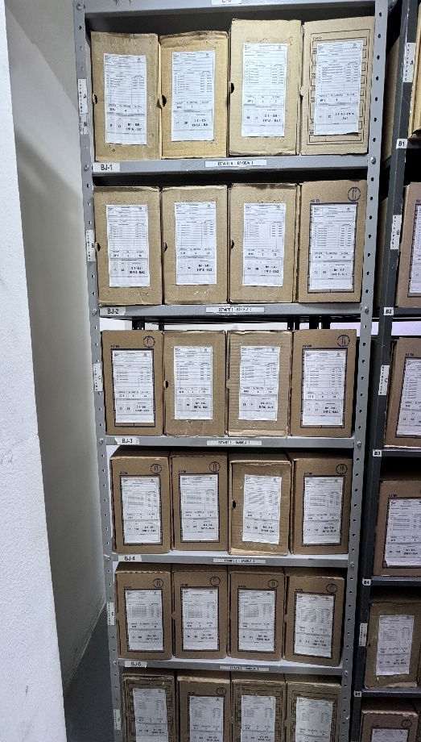 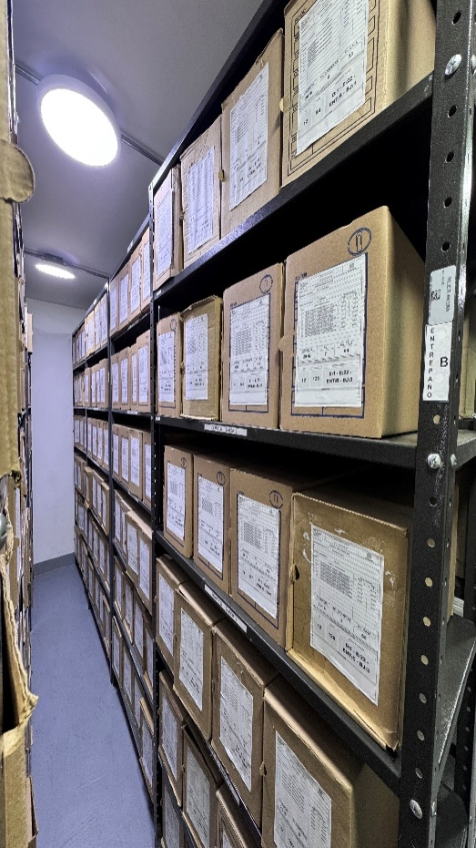 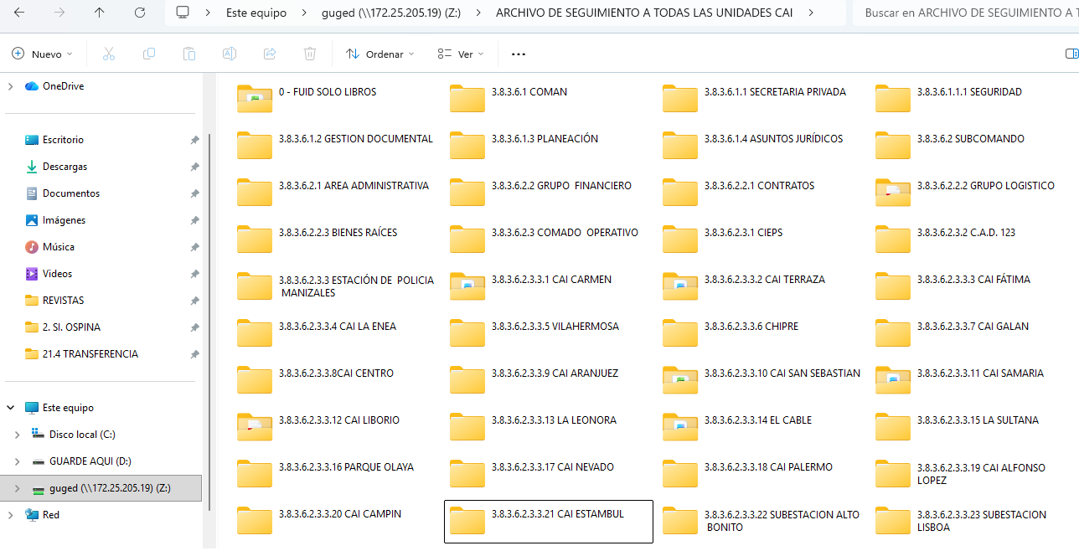 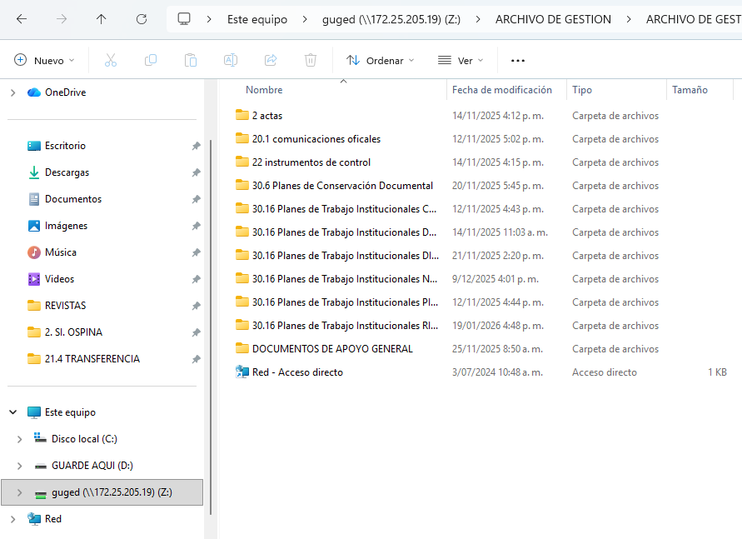 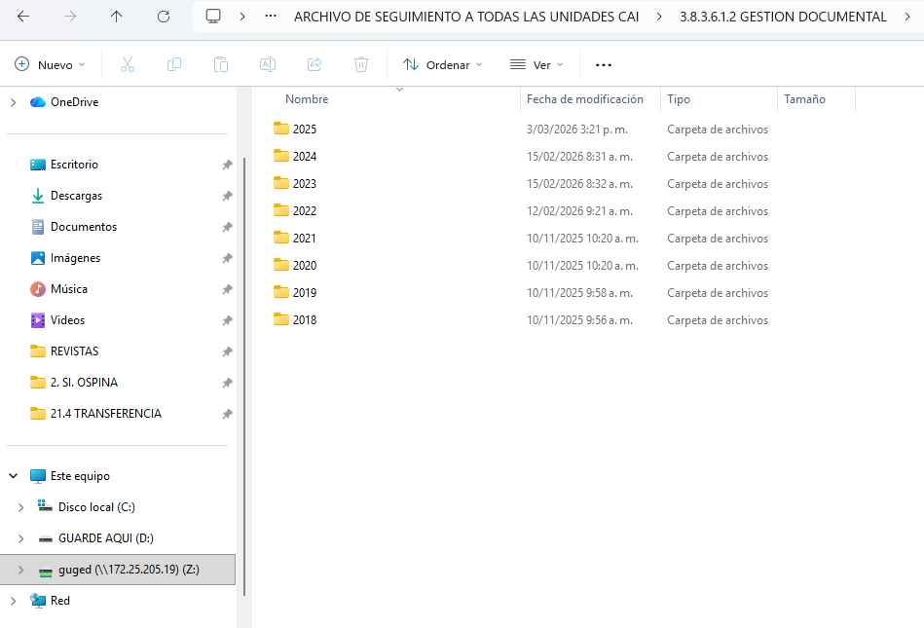

Fecha de Elaboración |  | DD | MES | AÑO |  | Fecha de Elaboración |  | DD | MES | AÑO | VISTO BUENO JEFE DE LA UNIDAD
Diagnóstico Elaborado por: |  |  |  |  |  | Jefe Grupo de Gestión Documental o quien haga sus veces |  |  |  |  | Jefe o Comandante de Unidad
 | Grado Nombres y Apellidos |  |  |  |  |  | Grado Nombres y Apellidos |  |  |  |  | Grado Nombres y Apellidos

Firma |  |  |  |  |  | Firma |  |  |  |  | Firma

